ĐNTT
2026 年07月份的对账单 BẢNG ĐỐI CHIẾU CÔNG NỢ CƯỚC XE THÁNG 07/2026

BÊN VẬN CHUYỂN: CÔNG TY TNHH KINH DOANH DỊCH VỤ VẬN TẢI ĐỨC ANH |  |  |  | BÊN VẬN CHUYỂN: CÔNG TY CP THƯƠNG MẠI ĐẦU TƯ VÀ PHÁT TRIỂN DỊCH VỤ DU LỊCH VẬN TẢI BÌNH AN | BÊN VẬN CHUYỂN: CÔNG TY CP THƯƠNG MẠI ĐẦU TƯ VÀ PHÁT TRIỂN DỊCH VỤ DU LỊCH VẬN TẢI BÌNH AN | BÊN VẬN CHUYỂN: CÔNG TY CP THƯƠNG MẠI ĐẦU TƯ VÀ PHÁT TRIỂN DỊCH VỤ DU LỊCH VẬN TẢI BÌNH AN | BÊN VẬN CHUYỂN: CÔNG TY CP THƯƠNG MẠI ĐẦU TƯ VÀ PHÁT TRIỂN DỊCH VỤ DU LỊCH VẬN TẢI BÌNH AN | BÊN VẬN CHUYỂN: CÔNG TY CP THƯƠNG MẠI ĐẦU TƯ VÀ PHÁT TRIỂN DỊCH VỤ DU LỊCH VẬN TẢI BÌNH AN | BÊN VẬN CHUYỂN: CÔNG TY CP THƯƠNG MẠI ĐẦU TƯ VÀ PHÁT TRIỂN DỊCH VỤ DU LỊCH VẬN TẢI BÌNH AN | BÊN VẬN CHUYỂN: CÔNG TY CP THƯƠNG MẠI ĐẦU TƯ VÀ PHÁT TRIỂN DỊCH VỤ DU LỊCH VẬN TẢI BÌNH AN | BÊN VẬN CHUYỂN: CÔNG TY CP THƯƠNG MẠI ĐẦU TƯ VÀ PHÁT TRIỂN DỊCH VỤ DU LỊCH VẬN TẢI BÌNH AN | BÊN VẬN CHUYỂN: CÔNG TY CP THƯƠNG MẠI ĐẦU TƯ VÀ PHÁT TRIỂN DỊCH VỤ DU LỊCH VẬN TẢI BÌNH AN | BÊN VẬN CHUYỂN: CÔNG TY CP THƯƠNG MẠI ĐẦU TƯ VÀ PHÁT TRIỂN DỊCH VỤ DU LỊCH VẬN TẢI BÌNH AN | BÊN VẬN CHUYỂN: CÔNG TY CP THƯƠNG MẠI ĐẦU TƯ VÀ PHÁT TRIỂN DỊCH VỤ DU LỊCH VẬN TẢI BÌNH AN | BÊN VẬN CHUYỂN: CÔNG TY CP THƯƠNG MẠI ĐẦU TƯ VÀ PHÁT TRIỂN DỊCH VỤ DU LỊCH VẬN TẢI BÌNH AN | BÊN VẬN CHUYỂN: CÔNG TY CP THƯƠNG MẠI ĐẦU TƯ VÀ PHÁT TRIỂN DỊCH VỤ DU LỊCH VẬN TẢI BÌNH AN | BÊN VẬN CHUYỂN: CÔNG TY CP THƯƠNG MẠI ĐẦU TƯ VÀ PHÁT TRIỂN DỊCH VỤ DU LỊCH VẬN TẢI BÌNH AN | BÊN VẬN CHUYỂN: CÔNG TY CP THƯƠNG MẠI ĐẦU TƯ VÀ PHÁT TRIỂN DỊCH VỤ DU LỊCH VẬN TẢI BÌNH AN | BÊN VẬN CHUYỂN: CÔNG TY CP THƯƠNG MẠI ĐẦU TƯ VÀ PHÁT TRIỂN DỊCH VỤ DU LỊCH VẬN TẢI BÌNH AN | BÊN VẬN CHUYỂN: CÔNG TY CP THƯƠNG MẠI ĐẦU TƯ VÀ PHÁT TRIỂN DỊCH VỤ DU LỊCH VẬN TẢI BÌNH AN | BÊN VẬN CHUYỂN: CÔNG TY CP THƯƠNG MẠI ĐẦU TƯ VÀ PHÁT TRIỂN DỊCH VỤ DU LỊCH VẬN TẢI BÌNH AN | BÊN VẬN CHUYỂN: CÔNG TY CP THƯƠNG MẠI ĐẦU TƯ VÀ PHÁT TRIỂN DỊCH VỤ DU LỊCH VẬN TẢI BÌNH AN | BÊN VẬN CHUYỂN: CÔNG TY CP THƯƠNG MẠI ĐẦU TƯ VÀ PHÁT TRIỂN DỊCH VỤ DU LỊCH VẬN TẢI BÌNH AN | BÊN VẬN CHUYỂN: CÔNG TY CP THƯƠNG MẠI ĐẦU TƯ VÀ PHÁT TRIỂN DỊCH VỤ DU LỊCH VẬN TẢI BÌNH AN | BÊN VẬN CHUYỂN: CÔNG TY CP THƯƠNG MẠI ĐẦU TƯ VÀ PHÁT TRIỂN DỊCH VỤ DU LỊCH VẬN TẢI BÌNH AN | BÊN VẬN CHUYỂN: CÔNG TY CP THƯƠNG MẠI ĐẦU TƯ VÀ PHÁT TRIỂN DỊCH VỤ DU LỊCH VẬN TẢI BÌNH AN | BÊN VẬN CHUYỂN: CÔNG TY CP THƯƠNG MẠI ĐẦU TƯ VÀ PHÁT TRIỂN DỊCH VỤ DU LỊCH VẬN TẢI BÌNH AN | BÊN VẬN CHUYỂN: CÔNG TY CP THƯƠNG MẠI ĐẦU TƯ VÀ PHÁT TRIỂN DỊCH VỤ DU LỊCH VẬN TẢI BÌNH AN | BÊN VẬN CHUYỂN: CÔNG TY CP THƯƠNG MẠI ĐẦU TƯ VÀ PHÁT TRIỂN DỊCH VỤ DU LỊCH VẬN TẢI BÌNH AN | BÊN VẬN CHUYỂN: CÔNG TY CP THƯƠNG MẠI ĐẦU TƯ VÀ PHÁT TRIỂN DỊCH VỤ DU LỊCH VẬN TẢI BÌNH AN | BÊN VẬN CHUYỂN: CÔNG TY CP THƯƠNG MẠI ĐẦU TƯ VÀ PHÁT TRIỂN DỊCH VỤ DU LỊCH VẬN TẢI BÌNH AN | BÊN VẬN CHUYỂN: CÔNG TY CP THƯƠNG MẠI ĐẦU TƯ VÀ PHÁT TRIỂN DỊCH VỤ DU LỊCH VẬN TẢI BÌNH AN | BÊN VẬN CHUYỂN: CÔNG TY CP THƯƠNG MẠI ĐẦU TƯ VÀ PHÁT TRIỂN DỊCH VỤ DU LỊCH VẬN TẢI BÌNH AN | BÊN VẬN CHUYỂN: CÔNG TY CP THƯƠNG MẠI ĐẦU TƯ VÀ PHÁT TRIỂN DỊCH VỤ DU LỊCH VẬN TẢI BÌNH AN | BÊN VẬN CHUYỂN: CÔNG TY CP THƯƠNG MẠI ĐẦU TƯ VÀ PHÁT TRIỂN DỊCH VỤ DU LỊCH VẬN TẢI BÌNH AN | BÊN VẬN CHUYỂN: CÔNG TY CP THƯƠNG MẠI ĐẦU TƯ VÀ PHÁT TRIỂN DỊCH VỤ DU LỊCH VẬN TẢI BÌNH AN | BÊN VẬN CHUYỂN: CÔNG TY CP THƯƠNG MẠI ĐẦU TƯ VÀ PHÁT TRIỂN DỊCH VỤ DU LỊCH VẬN TẢI BÌNH AN | BÊN VẬN CHUYỂN: CÔNG TY CP THƯƠNG MẠI ĐẦU TƯ VÀ PHÁT TRIỂN DỊCH VỤ DU LỊCH VẬN TẢI BÌNH AN | BÊN VẬN CHUYỂN: CÔNG TY CP THƯƠNG MẠI ĐẦU TƯ VÀ PHÁT TRIỂN DỊCH VỤ DU LỊCH VẬN TẢI BÌNH AN | BÊN VẬN CHUYỂN: CÔNG TY CP THƯƠNG MẠI ĐẦU TƯ VÀ PHÁT TRIỂN DỊCH VỤ DU LỊCH VẬN TẢI BÌNH AN | BÊN VẬN CHUYỂN: CÔNG TY CP THƯƠNG MẠI ĐẦU TƯ VÀ PHÁT TRIỂN DỊCH VỤ DU LỊCH VẬN TẢI BÌNH AN | BÊN VẬN CHUYỂN: CÔNG TY CP THƯƠNG MẠI ĐẦU TƯ VÀ PHÁT TRIỂN DỊCH VỤ DU LỊCH VẬN TẢI BÌNH AN | BÊN VẬN CHUYỂN: CÔNG TY CP THƯƠNG MẠI ĐẦU TƯ VÀ PHÁT TRIỂN DỊCH VỤ DU LỊCH VẬN TẢI BÌNH AN | BÊN VẬN CHUYỂN: CÔNG TY CP THƯƠNG MẠI ĐẦU TƯ VÀ PHÁT TRIỂN DỊCH VỤ DU LỊCH VẬN TẢI BÌNH AN | BÊN VẬN CHUYỂN: CÔNG TY CP THƯƠNG MẠI ĐẦU TƯ VÀ PHÁT TRIỂN DỊCH VỤ DU LỊCH VẬN TẢI BÌNH AN | BÊN VẬN CHUYỂN: CÔNG TY CP THƯƠNG MẠI ĐẦU TƯ VÀ PHÁT TRIỂN DỊCH VỤ DU LỊCH VẬN TẢI BÌNH AN | BÊN VẬN CHUYỂN: CÔNG TY CP THƯƠNG MẠI ĐẦU TƯ VÀ PHÁT TRIỂN DỊCH VỤ DU LỊCH VẬN TẢI BÌNH AN | BÊN VẬN CHUYỂN: CÔNG TY CP THƯƠNG MẠI ĐẦU TƯ VÀ PHÁT TRIỂN DỊCH VỤ DU LỊCH VẬN TẢI BÌNH AN | BÊN VẬN CHUYỂN: CÔNG TY CP THƯƠNG MẠI ĐẦU TƯ VÀ PHÁT TRIỂN DỊCH VỤ DU LỊCH VẬN TẢI BÌNH AN | BÊN VẬN CHUYỂN: CÔNG TY CP THƯƠNG MẠI ĐẦU TƯ VÀ PHÁT TRIỂN DỊCH VỤ DU LỊCH VẬN TẢI BÌNH AN | BÊN VẬN CHUYỂN: CÔNG TY CP THƯƠNG MẠI ĐẦU TƯ VÀ PHÁT TRIỂN DỊCH VỤ DU LỊCH VẬN TẢI BÌNH AN | BÊN VẬN CHUYỂN: CÔNG TY CP THƯƠNG MẠI ĐẦU TƯ VÀ PHÁT TRIỂN DỊCH VỤ DU LỊCH VẬN TẢI BÌNH AN | BÊN VẬN CHUYỂN: CÔNG TY CP THƯƠNG MẠI ĐẦU TƯ VÀ PHÁT TRIỂN DỊCH VỤ DU LỊCH VẬN TẢI BÌNH AN | BÊN VẬN CHUYỂN: CÔNG TY CP THƯƠNG MẠI ĐẦU TƯ VÀ PHÁT TRIỂN DỊCH VỤ DU LỊCH VẬN TẢI BÌNH AN | BÊN VẬN CHUYỂN: CÔNG TY CP THƯƠNG MẠI ĐẦU TƯ VÀ PHÁT TRIỂN DỊCH VỤ DU LỊCH VẬN TẢI BÌNH AN | BÊN VẬN CHUYỂN: CÔNG TY CP THƯƠNG MẠI ĐẦU TƯ VÀ PHÁT TRIỂN DỊCH VỤ DU LỊCH VẬN TẢI BÌNH AN | BÊN VẬN CHUYỂN: CÔNG TY CP THƯƠNG MẠI ĐẦU TƯ VÀ PHÁT TRIỂN DỊCH VỤ DU LỊCH VẬN TẢI BÌNH AN | BÊN VẬN CHUYỂN: CÔNG TY CP THƯƠNG MẠI ĐẦU TƯ VÀ PHÁT TRIỂN DỊCH VỤ DU LỊCH VẬN TẢI BÌNH AN | BÊN VẬN CHUYỂN: CÔNG TY CP THƯƠNG MẠI ĐẦU TƯ VÀ PHÁT TRIỂN DỊCH VỤ DU LỊCH VẬN TẢI BÌNH AN | BÊN VẬN CHUYỂN: CÔNG TY CP THƯƠNG MẠI ĐẦU TƯ VÀ PHÁT TRIỂN DỊCH VỤ DU LỊCH VẬN TẢI BÌNH AN | BÊN VẬN CHUYỂN: CÔNG TY CP THƯƠNG MẠI ĐẦU TƯ VÀ PHÁT TRIỂN DỊCH VỤ DU LỊCH VẬN TẢI BÌNH AN | BÊN VẬN CHUYỂN: CÔNG TY CP THƯƠNG MẠI ĐẦU TƯ VÀ PHÁT TRIỂN DỊCH VỤ DU LỊCH VẬN TẢI BÌNH AN | BÊN VẬN CHUYỂN: CÔNG TY CP THƯƠNG MẠI ĐẦU TƯ VÀ PHÁT TRIỂN DỊCH VỤ DU LỊCH VẬN TẢI BÌNH AN

Địa chỉ : Số 7, Tổ dân phố Hoàng Mai 1, Phường Nếnh, Tỉnh Bắc Ninh, Việt Nam.
MST: 2401073432
Số tài khoản: 1507438888 tại ngân hàng Vietcombank - Chi nhánh Tây Bắc Ninh.
BÊN THUÊ VẬN CHUYỂN: CÔNG TY TNHH CÔNG NGHIỆP NIENYI VIỆT NAM
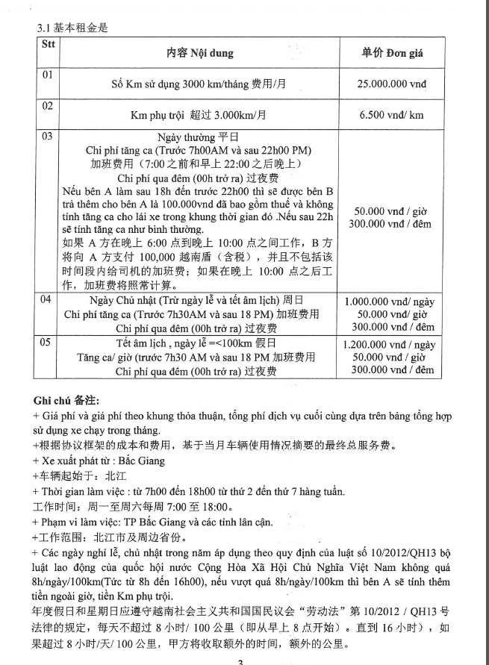
Địa chỉ : Nhà xưởng CN-09-08, CN-09-09, Lô CN-09, Khu công nghiệp Vân Trung, Phường Nếnh, Tỉnh Bắc Ninh, Việt Nam.
MST: 2400 860 701 nienyithanhtoan@gmail.com
Phí vận chuyển người bằng xe 7 chỗ:
内容 Nội dung |  | 数量 Số lượng | 金额 Số tiền
Số Km thực tế | 实际公里数
Số ngày thực tế | 实际天数 | 26 | 25,000,000
Số giờ phát sinh | 生成的小时数 | 17.0 | 850,000
Làm từ 18h đến trước 22h | 从18h到晚上22h | 26.0 | 2,600,000
Số giờ ngày Chủ nhật, Ngày lễ | 星期天的数量时间 | 16.0 | 2,000,000
Số KM phát sinh | 出现的KM号码 | 3,786 | 24,609,000
Lưu đêm | 一夜之间 |  | 900,000
Vé cầu đường, phí gửi xe | 路票，停车费 |  | 1,874,000
Khác ( Ăn trưa) | 其他（午餐） | 13 | 650,000
Giờ phụ trội ngày chủ nhật / lễ | 礼拜天或节日超过时间 |  | 375,000
Cộng tiền hàng | 金额 |  | 58,858,000
Thuế GTGT 0% | 0％增值税 |  | 0
Tổng tiền thanh toán | 合计 |  | 58,858,000
Bằng chữ: | Năm mươi tám triệu tám trăm năm mươi tám nghìn đồng.
 | Bắc Ninh, ngày 25 tháng 07 năm 2026
承租人Người mua hàng | 出租人 Người bán hàng
签名(Ký, ghi rõ họ tên) | 签名(Ký, ghi rõ họ tên)

